PLAN-IMPL.MODELO-CULTURA
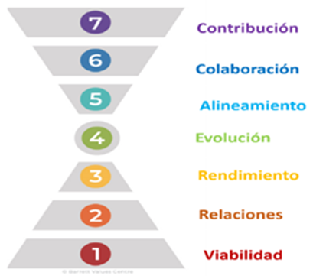 |  |   PLAN DE IMPLEMENTACIÓN MODELO DE GESTIÓN DE CULTURA CON SENTIDO PARA LA CORPORACIÓN SERVIR 2021 - 2026 (AÑO 1 a AÑO 5)
 |  |  | REPONSABLE DEL PROYECTO: GERENCIA GENERAL / DIRECCIÓN GESTIÓN HUMANA
 |  |  |  |  | AÑO 0 |  |  |  |  |  | AÑO 1 |  |  |  |  |  |  |  |  |  |  |  | AÑO 2 |  |  |  |  |  |  |  |  |  |  |  | AÑO 3 |  |  |  |  |  |  |  |  |  |  | AÑO 4 |  |  |  |  |  |  |  |  |  |  |  | AÑO 5
FASE | NIVEL | No. | PASOS / FASES / ACTIVIDADES A IMPLEMENTAR | SEMANAS | 2021 |  |  |  |  |  | 2022 |  |  |  |  |  |  |  |  |  |  |  | 2023 |  |  |  |  |  |  |  |  |  |  |  | 2024 |  |  |  |  |  |  |  |  |  |  | 2025 |  |  |  |  |  |  |  |  |  |  |  | 2026 |  |  |  |  |  |  |  |  |  |  |  | OBSERVACIONES / AVANCES
 |  |  |  |  | JULIO | AGOSTO | SEPTIEMBRE | OCTUBRE | NOVIEMBRE | DICIEMBRE | ENERO | FEBRERO | MARZO | ABRIL | MAYO | JUNIO | JULIO | AGOSTO | SEPTIEMBRE | OCTUBRE | NOVIEMBRE | DICIEMBRE | ENERO | FEBRERO | MARZO | ABRIL | MAYO | JUNIO | JULIO | AGOSTO | SEPTIEMBRE | OCTUBRE | NOVIEMBRE | DICIEMBRE | ENERO | FEBRERO | ABRIL | MAYO | JUNIO | JULIO | AGOSTO | SEPTIEMBRE | OCTUBRE | NOVIEMBRE | DICIEMBRE | ENERO | FEBRERO | MARZO | ABRIL | MAYO | JUNIO | JULIO | AGOSTO | SEPTIEMBRE | OCTUBRE | NOVIEMBRE | DICIEMBRE | ENERO | FEBRERO | MARZO | ABRIL | MAYO | JUNIO | JULIO | AGOSTO | SEPTIEMBRE | OCTUBRE | NOVIEMBRE | DICIEMBRE
Paso 1. del proyecto: INICIO
FASE 1: | NIVEL 1: NIVEL DE SUPERVIVENCIA | 0. ACTIVIDADES PREVIAS DEL PROYECTO
 |  | 1 | Reunión de inicio (KickOff) | 1
 |  | 2 | Firma Acta constitución del Proyecto Plan Implementación Modelo de Gestión de Cultura con Sentido para la Corporación Servir | 1
 |  | 3 | Firma de SOW (Declaración de trabajo especificando objetivos y entregables) | 2
 |  | 4 | Recopilación de la información | 8
 |  | 5 | Ordenamiento y clasificación de la información | 6
 |  | 6 | Definición de la Cultura deseada Corporación Servir, aprobación final por Consejo Directivo. | 6
 |  | 7 | Acción de desarrollo al COLABORADOR del Nivel de Conciencia de SUPERVIVENCIA (garantizar la supervivencia no sólo fisiológica (salud, comer, dormir, etc.), también a nivel de seguridad (un sueldo, una vivienda, etc Economía del hogar) / Otras Actividades complementarias | 4
 |  | 8 | Acción de desarrollo a la EMPRESA del Nivel de Conciencia de SUPERVIVENCIA (foco: (ser consciente) en la salud laboral o en obtener ingresos, beneficios, rentabilidad. Reflexión Empresarial: ¿y esos emprendedores que tienen una super idea pero no tienen claros sus objetivos “de negocio” ni están focalizados en ellos?) / Otras Actividades complementarias | 8
Paso 2. del proyecto: PLANEACIÓN
FASE 2: | NIVEL 2: NIVEL DE RELACIONES | 1. CONFORMAR EL EQUIPO DE PROYECTO
 |  | 9 | Designación del Gerente de Proyecto Implementación del Modelo de Gestión de Cultura con Sentido para la Corporación Servir: Director de Gestión Humana | 2
 |  | 10 | Conformación Equipo del Proyecto | 4
 |  | 11 | Asignación y Asunción de Responsabilidades | 4
 |  | 12 | Revisión y actualización del Plan de Implementación (al momento de ejecutar) | 4
 |  | 13 | Reunión de actualización de recolección de información | 2
 |  | 14 | Clasificación de la información | 4
 |  | 15 | Otras Actividades complementarias | 3
 |  | 2. TOMAR CONCIENCIA
 |  | 16 | Toma de Conciencia de los directivos de la Corporación Servir, empezarán a actuar conforme con el Plan de Alineamiento de las nuevas Conductas y Comportamientos, esto debe ser visible para los colaboradores. El Gerente del Proyecto designado es responsable del mismo y será evaluado por la Gerencia General. | 8
 |  | 17 | Otras Actividades complementarias | 3
 |  | 3. DEFINIR OBJETIVOS DE PROYECTO
 |  | 18 | Formulación de los objetivos específicos, con base en el objetivo de este Proyecto, se incluyen con el Acta de Constitución, conforme con las circunstancias del momento. | 4
 |  | 19 | Otras Actividades complementarias | 3
 |  | 4. VALIDACIÓN METODOLOGÍA PLAN IMPLANTACIÓN MODELO DE GESTIÓN DE CULTURA CON SENTIDO PARA LA CORPORACIÓN SERVIR - 6 PASOS:
 |  | 20 | 1°. Entender la estructura del Modelo de Gestión de Cultura con Sentido. | 3
 |  | 21 | 2°. Entender la estructura del Modelo de Gestión de Cultura con Sentido, como apoyo a la Estrategia. | 3
 |  | 22 | 3°. Entendimiento del elemento Estrategia de la Estructura del modelo. | 2
 |  | 23 | 4°. Desarrollo elemento Cultura Presente de la Estructura del modelo. | 2
 |  | 24 | 5°. Desarrollo elemento Identidad de la Estructura del modelo. | 2
 |  | 25 | 6°. Desarrollo elemento Imagen de la Estructura del modelo. | 2
 |  | 26 | Acción de desarrollo al COLABORADOR del Nivel de Conciencia de RELACIONES (centrado en conseguir afecto, aceptación y el sentido de pertenencia a una tribu.Las personas son seres sociales y necesitan cubrir esta faceta. Incluye el amor y afecto de amigos, familiares, pareja, compañeros de trabajo) | 4
 |  | 27 | Acción de desarrollo a la EMPRESA del Nivel de Conciencia de RELACIONES (foco en la lealtad o por ejemplo la necesidad de relacionarse con el sector y la cadena de valor: ferias, eventos, asociaciones. Son las relaciones sociales de la empresa. Hoy con las redes sociales y los eventos on-off este nivel de Conciencia ha subido mucho en las empresas) / Otras Actividades complementarias | 8
Paso 3. del proyecto: EJECUCIÓN
FASE 2: | NIVEL 3: NIVEL DE AUTOESTIMA | 5. ENTENDIMIENTO DE LA CULTURA ORGANIZACIONAL CORPORACIÓN SERVIR
 |  | 28 | Características de Cultura Organizacional FGS | 1
 |  | 29 | Identificación con la Organización | 1
 |  | 30 | Identificación con la Corporación Servir | 1
 |  | 31 | Valores Originantes. | 1
 |  | 32 | Otras Actividades complementarias | 3
 |  | 6. TRADUCCIÓN DE LA CULTURA EN ACCIONES
 |  | 33 | Validación de Conductas y Comportamientos identificadas | 4
 |  | 34 | Aprobación de la estructura de la implementación de las Conductas y Comportamientos de la Cultura deseada. | 4
 |  | 35 | Analizar la cultura actual a la luz de Conductas y Comportamientos | 3
 |  | 36 | Definir la cultura deseada a la luz de Conductas y Comportamientos | 3
 |  | 37 | Identificar la brecha entre la cultura actual y la cultura deseada | 3
 |  | 38 | Diseñar el plan de acción para reducir o cerrar la brecha | 4
 |  | 39 | Implantar el Proyecto Implementación Modelo de Gestión de Cultura con Sentido, comienza con la actuación por el ejemplo de las Conductas y Comportamientos. | 3
 |  | 40 | Planificación de las necesidades de talento humano | 8
 |  | 41 | Acción de desarrollo al COLABORADOR del Nivel de Conciencia de AUTOESTIMA (centrado focalizamos en conseguir el reconocimiento, afecto, prestigio y respeto de los otros). | 4
 |  | 42 | Acción de desarrollo a la EMPRESA del Nivel de Conciencia de AUTOESTIMA (foco centrarse en premios, reconocimientos, testimonios de clientes y cualquier otro hecho que la posicione como referente en el sector de Turismo. Para ello debe focalizarse en los sistemas, procesos, calidad o mejores prácticas. Premisa: para motivar a la gente se les debe dar reconocimientos a su trabajo) / Otras Actividades complementarias | 8
FASE 3: | NIVEL 4: NIVEL DE TRANSFORMACIÓN | 7. COMPRENDER LA ESTRATEGIA CORPORACIÓN SERVIR: PLAN DE GESTIÓN 2022 - 2026
 |  | 43 | Difusión de la Estrategia Plan de Gestión 2022 – 2026 | 8
 |  | 44 | Análisis y evaluación estratégica, en qué nos diferenciamos | 4
 |  | 45 | Asignación de Responsabilidades de los hitos de la Estrategia a las Direcciones y Jefaturas de la Empresa | 3
 |  | 46 | Implementación de la Estrategia | 8
 |  | 47 | Otras Actividades complementarias | 3
 |  | 8. IDENTIFICACIÓN ELEMENTOS ESTRATÉGICOS COMPLEMENTARIOS
 |  | 48 | Procesos | 12
 |  | 49 | Capacidades Humanas | 12
 |  | 50 | Acción de desarrollo al COLABORADOR del Nivel de Conciencia de TRANSFORMACIÓN (centrado en el crecimiento personal, de evolucionar, aprender y no quedarse estancado). | 4
 |  | 51 | Acción de desarrollo a la EMPRESA del Nivel de Conciencia de TRANSFORMACIÓN (tener en cuenta que ésta es la necesidad de evolución constante, de formación continua o reinventarse. Se debe entrar en la innovación y la transformación cultural de la Corporación Servir, la Empresa debe ser más consciente de esta necesidad y debe identificar a las personas de la Entidad con un elevado nivel de conciencia en transformación para crear un equipo al interior de Transformación, respetando el proceso a los que no estén en ese nivel) / Otras Actividades complementarias | 8
FASE 4: | NIVEL 5: NIVEL DE COHESIÓN INTERNA | 9. ALINEAMIENTO CULTURA ORGANIZACIONAL - ESTRATEGIA
 |  | 52 | Diseño Cronograma de Desarrollo de Condutas y Comportamientos ideales | 4
 |  | 53 | Implementación del PLAN ALINEACIÓN Y TRANSFORMACIÓN CULTURAL PARA LA CORPORACIÓN SERVIR. | 28
 |  | 54 | Diseño Métrica Alineamiento Organizacional | 4
 |  | 55 | Implantación Modelo de Competencias Fundacional & difusión Diccionario de competencias y Manual desarrollo Competencias a e los colaboradores | 8
 |  | 56 | Acción de desarrollo al COLABORADOR del Nivel de Conciencia de COHESIÓN INTERNA (centrado en formar Equipos de Alto desempeño. Se debe desarrollar valores como trabajo en Equipo y desarrollo de Redes colaborativas de Trabajo con las diferentes áreas de la Empresa. | 4
 |  | 57 | Acción de desarrollo a la EMPRESA del Nivel de Conciencia de COHESIÓN INTERNA (En este nivel se debe ocupar principalmente en el equipo, de crear equipo, de crear una comunidad interna. Se debe generar una conciencia de misión y visión compartidas. Se debe centrar en construir confianza, la pasión, el compromiso, la integridad, la creatividad, la honestidad, la autenticidad, etc. En todo lo que marcan las tendencias de RRHH, teambuilding, gestión del talento, cohesión, crear una comunidad interna, alineamiento de valores, etc.) / Otras Actividades complementarias | 8
FASE 5: | NIVEL 6: NIVEL DE COHESIÓN EXTERNA | 10. ESTABLECIMIENTO DE NUESTRO PUNTO DE PARTIDA
 |  | 58 | Conocimiento realidad desde la perspectiva del Cliente | 12
 |  | 59 | Conocimiento realidad desde la perspectiva de nuestros colaboradores | 12
 |  | 60 | Diseño e implantación del Sistema de Evaluación de desempeño individual / Otras Actividades complementarias | 8
 |  | 11. GUÍA (INSTRUMENTO) DE RECOLECCIÓN INFORMACIÓN CULTURAL.: 100% Población
 |  | 61 | Revisión y Actualización | 4
 |  | 62 | Aplicación Instrumento | 8
 |  | 63 | Líderes y Colaboradores | 8
 |  | 64 | Clientes | 8
 |  | 65 | Tabulación | 12
 |  | 66 | Contrastación percepción de Líderes y Colaboradores con la percepción de los Clientes | 8
 |  | 67 | Análisis de los resultados | 4
 |  | 68 | Diagnóstico de brechas culturales del estado de la cultura organizacional y su relación con el direccionamiento estratégico de la Entidad, como el estado ideal de productividad de la gerencia integral | 4
 |  | 69 | Diseño Plan de Acción de Cierre de brechas. | 4
 |  | 70 | Otras Actividades complementarias | 3
 |  | 12. GESTIÓN DEL CAMBIO
 |  | 71 | Identificación interesados | 4
 |  | 72 | Acompañamiento y Sensibilización | 8
 |  | 73 | Entender el motivo empresarial para el cambio. | 4
 |  | 74 | Aprender la nueva cultura Corporación Servir con los 25 comportamientos y conductas deseados. | 4
 |  | 75 | Compromiso colectivo para dar vida a la nueva cultura Corporación Servir: 25 comportamientos y conductas deseados | 4
 |  | 76 | Acordar el Plan de Acción del equipo y el individual. | 4
 |  | 77 | Vivir el cambio de actitud | 4
 |  | 78 | Acción de capacitación virtual de Gestión del Cambio Otras Actividades complementarias | 8
 |  | 13. COMUNICACIÓN
 |  | 79 | Plan de Comunicaciones | 4
 |  | 80 | Otras Actividades complementarias | 8
 |  | 81 | Diseño piezas de comunicación de apoyo a la sensibilización de las Conductas y Comportamientos culturales ideales | 8
 |  | 82 | Diseño Acción de formación: Comunicación asertiva y motivación / | 4
 |  | 83 | Acción de desarrollo al COLABORADOR del Nivel de Conciencia de COHESIÓN EXTERNA o CONTRIBUCIÓN (centrado en desarrollar habilidades de comunicación empática y asertiva para la interrelación adecuada con los grupos de interés (clientes, proveedores, distribuidores, etc.). | 4
 |  | 84 | Acción de desarrollo a la EMPRESA del Nivel de Conciencia de COHESIÓN EXTERNA o CONTRIBUCIÓN (En este nivel se debe focalizar en los grupos de interés (clientes, proveedores, distribuidores, etc.), en aportarles valor y en crear alianzas estratégicas, “experiencia de cliente” etc. Se debe snesibilizar en tratar a los proveedores como partners estratégicos con los que se debe construir desde el origen relaciones ganar - ganar, también) / Otras Actividades complementarias | 8
FASE 6: | NIVEL 7: NIVEL DE SERVICIO | 14. TRANSFORMACION ORGANIZACIONAL CULTURAL - HACER REALIDAD CULTURA ORGANIZACIONAL DESEADA
 |  | 85 | Trabajar en los cimientos del éxito del Negocio (Historia, lineamientos Fundacionales) | 4
 |  | 86 | Todos los directivos y colaboradores deben participar en el taller VIVIENDO NUESTRA CULTURA SERVIR y/o en otros formatos y entienden su impacto sobre la empresa. | 8
 |  | 87 | A través de eventos para reforzar la recordación de las conductas y Comportamientos se hacen visibles, de forma duradera, la comprensión común y la implementación de la cultura de alto rendimiento en la Corporación Servir. | 8
 |  | 88 | El proyecto se incorpora en la rutina diaria de la la Corporación Servir y se asignan nuevas iniciativas a los responsables respaldadas por la Dirección de Gestión Humana. | 12
 |  | 89 | Se asegurará el diseño de un Plan de Sostenibilidad para cada Dirección y Jefatura de la Corporación Servir, se buscará el respaldo continuo de un miembro del Consejo directivo, por defecto pude ser el Gerete General. | 12
 |  | 90 | Clasificación por Prioridad de las 25 Conductas y Comportamientos | 8
 |  | 91 | Activar las 25 Conductas y Comportamientos como arquetipos culturales para mejorar indicadores de cultura y rendimiento de los equipos | 8
 |  | 92 | Plan de Desarrollo: Nos centramos en tres conductas por año | 4
 |  | 93 | Los directivos empiezan a actuar conforme a las Conductas y Comportamientos, y esto debe ser visible para los colaboradores. | 4
 |  | 94 | Acción Capacitación Servir Experiencias al cliente con Sentido | 4
 |  | 95 | Otras Actividades complementarias | 4
Paso 4. del proyecto: CONTROL
FASE 6: | NIVEL 7: NIVEL DE SERVICIO | 15. MONITOREO, DESARROLLO, EFECTIVIDAD E IMPLANTACIÓN CONDUCTAS Y COMPORTAMIENTOS
 |  | 96 | Diseño Métrica Conciencia Colectiva | 3
 |  | 97 | Medir Indicadores y resultados del proceso | 4
 |  | 98 | Hacer seguimiento | 4
 |  | 99 | Monitoreo de resultados en forma constante de la Estrategia Plan de Gestión 2022 – 2026 (genera niveles importantes y superiores de compromiso y credibilidad en el liderazgo). | 8
 |  | 100 | Medir ROI del proceso | 8
 |  | 101 | Informe de Seguimiento y Control implementación Fase Nivel 1 | 8
 |  | 102 | Informe de Seguimiento y Control implementación Fase Nivel 2 | 8
 |  | 103 | Informe de Seguimiento y Control implementación Fase Nivel 3 | 8
 |  | 104 | Informe de Seguimiento y Control implementación Fase Nivel 4 | 8
 |  | 105 | Informe de Seguimiento y Control implementación Fase Nivel 5 | 8
 |  | 106 | Informe de Seguimiento y Control implementación Fase Nivel 6 | 8
 |  | 107 | Informe de Seguimiento y Control implementación Fase Nivel 7 | 8
 |  | 108 | Diseño Plan de Desarrollo de Conductas estratégicas del año / Otras Actividades complementarias | 8
Paso 5. del proyecto: CIERRE
FASE 6: | NIVEL 7: NIVEL DE SERVICIO | 16. FINAL IMPLEMENTACIÓN MODELO
 |  | 109 | Reconocimientos | 6
 |  | 110 | Celebraciones de logros | 6
 |  | 111 | Comunicación de logros | 6
 |  | 112 | Generar al 5° año, la entrega formal a los directivos para la sostenibilidad del proyecto | 6
 |  | 113 | Generar al 5° año la Capacitación del proceso desarrollado de la Cultura real desarrollada, garantice su sensibilidad, Conciencia y sostenibilidad | 6
 |  | 114 | Cierre de la recopilación anual de Lecciones Aprendidas sobre ajustes al modelo. | 6
 |  | 115 | Generar Informe de cierre de Proyecto | 6
 |  | 116 | Generar Acta de terminación del Proyecto para que sea un proceso regular de gestión del talento humano. | 6
 |  | 117 | Finalización Etapa de cierre del Proyecto. | 6
 |  | 118 | Otras Actividades | 6
 |  | 119 | Acción de desarrollo al COLABORADOR del Nivel de Conciencia de SERVICIO (centrado en desarrollar las competencias de Liderazgo y Servicio y de sensibilizar: "La esencia del Liderazgo está en el Servicio"). | 4
 |  | 120 | Acción de desarrollo a la EMPRESA del Nivel de Conciencia de SERVICIO (El desarrollo de este nivel se debe enfocar en la humanidad y el planeta, hacia la ética, la compasión, las generaciones futuras, con el propósito que la empresa deje un legado de Empresa Consciente y Sostenible, con un foco en la Responsabilidad Social Empresarial hacia generar una Conciencia de contribuir a un mundo mejor, bajo la premisa que "Las empresas que quieran ser sostenibles en el tiempo deberán tener un alto nivel de conciencia de servicio") | 8
 |  | 121 | Otras Actividades complementarias | 8

 |  |  | TOTAL SEMANAS | 690 |  |  |  |  |  |  |  |  |  |  |  |  |  |  |  |  |  |  |  |  |  |  |  |  |  |  |  |  |  |  |  |  |  |  |  |  |  |  |  |  |  |  |  |  |  |  |  |  |  |  |  |  |  | Diseño Propio: Oscar Mauricio González Castro®
Fuente Acciones de Desarrollo: Blog Robles, 2021. Recuperado en: https://hectorrobles.es/los-7-niveles-de-conciencia-de-barrett/

Fases Implantación Proyecto
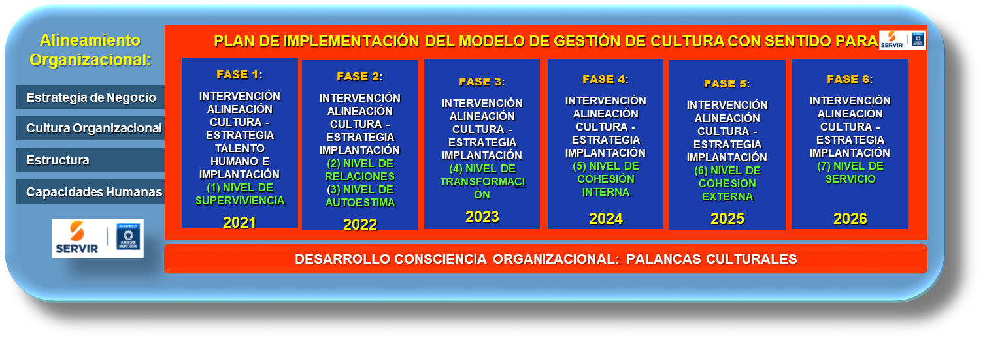
EJECUTADO: 96% - 100%
EN PROCESO: 56% - 95%
PLANEADO: 0%
EN EJECUCIÓN : 1% - 55%
FASES DE IMPLANTACIÓN PROYECTO ALINEACIÓN Y TRANSFORMACIÓN CULTURAL PLAN DE IMPLEMENTACIÓN MODELO DE GESTIÓN DE CULTURA CON SENTIDO PARA LA CORPORACIÓN SERVIR 2022 - 2026 (AÑO 1 a AÑO 5)

Diseño propio

Modelo 7 Niveles de Conciencia
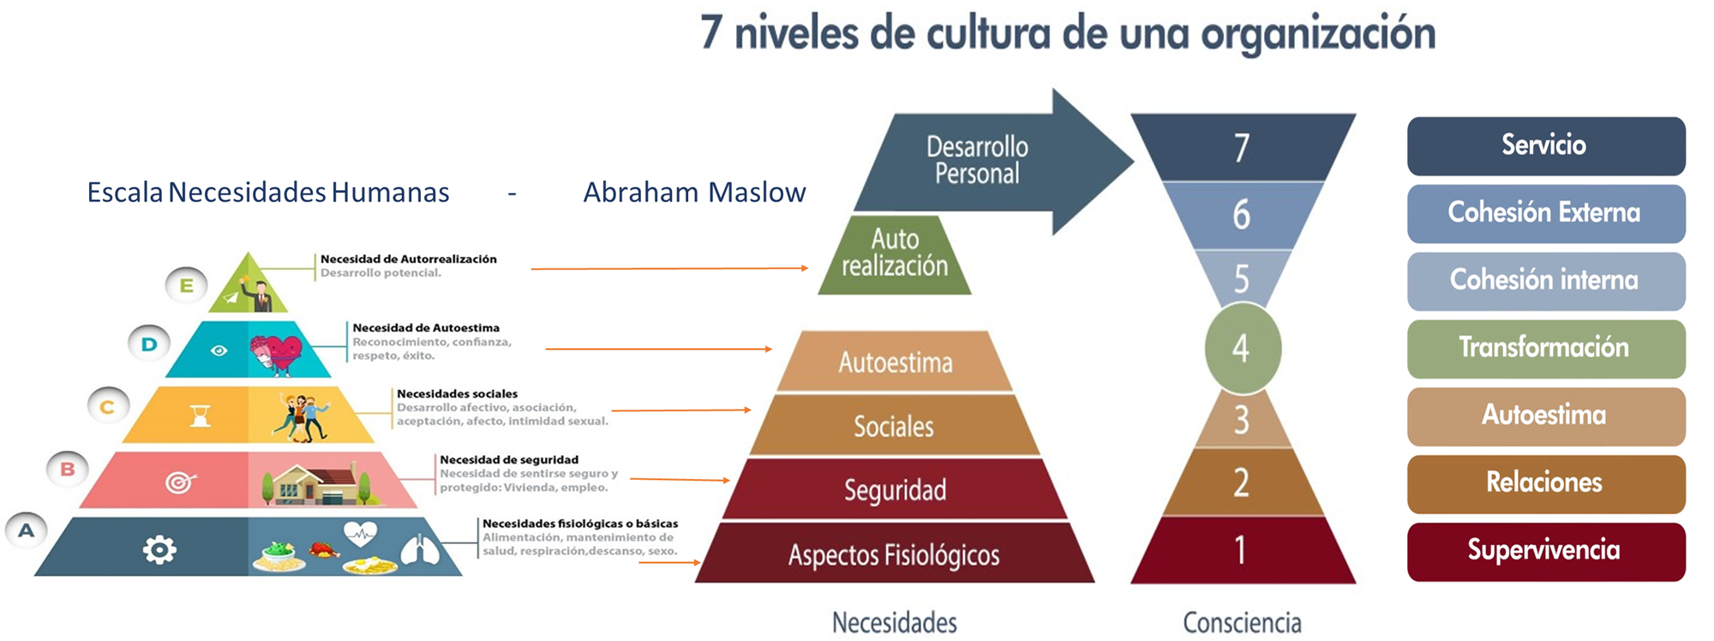

MODELO BARRET

FUENTE: Eneroth Tor, Van Meer Pleuntje, Jiang Niran, Clothier Phil y Infer Héctor. (2019)
REcuperado en: https://transformaction.academy/ci-modelo-barret-diagnosticos-de-cultura/

Origen Modelo Barret

Modelo

REcuperado en: https://transformaction.academy/ci-modelo-barret-diagnosticos-de-cultura/

